需求设计
strawberry

 |  | 打开软件打开登录界面

 |  | 登録

 |  | アカウント
 |  | パスワード

 |  |  | □自動登録

 |  |  |  | 登録 | キャンセル

 |  |  |  |  | 登録 | 记住用户名
 |  |  |  |  | キャンセル | 直接显示OneDrive

显示当前选中的路径，手动输入的路径如果在当前显示的根节点中，转到输入路径。
刷新当前文件夹
显示当前选中的根节点、登录的用户

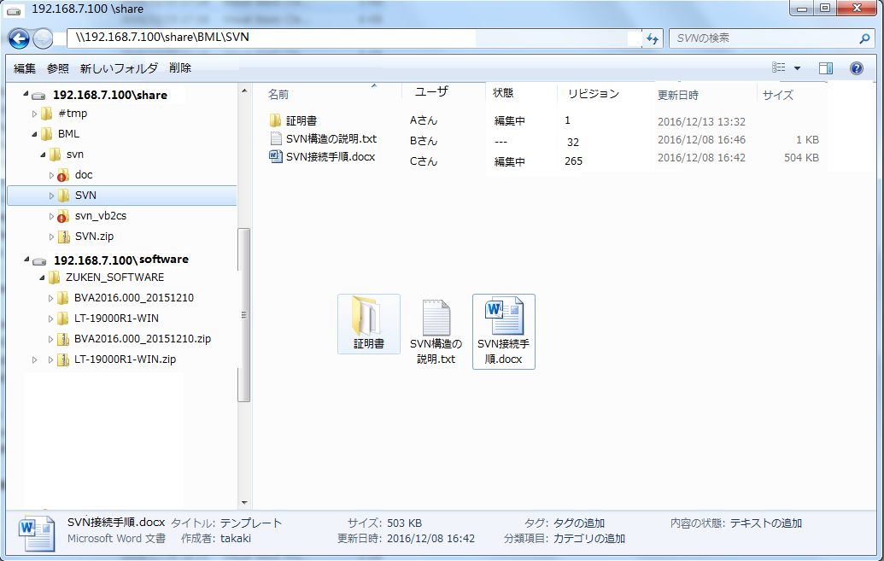
前进，后退

搜索
可以追加多个共享文件夹作为根节点，
打开节点时，如果登录界面的账号密码匹配则直接显示以下文件夹，否则跳出登录界面进行登录验证
模式切换

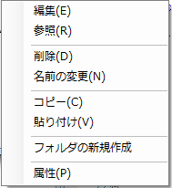
详细模式
 |  |  |  |  |  |  |  | 右键菜单：
 |  |  |  |  |  |  |  | コピー | 复制选中的文件，可以贴到本地文件夹中
 |  |  |  |  |  |  |  | 貼り付け | 粘贴剪切板中的文件或者文件夹
 |  |  |  |  |  |  |  | 属性 | 当前选中文件的属性，见下图

图标模式
 |  |  |  |  |  |  |  | 属性
 |  |  |  |  |  |  |  | 全般 | 以前のバージョン
 |  |  |  |  |  |  |  | ファイル名 |  | SVN.txt
 |  |  |  |  |  |  |  | サイズ |  | 3KB
 |  |  |  |  |  |  |  | 作成者 |  | Aさん
 |  |  |  |  |  |  |  | 作成日 |  | 2017/12/12 12:12:12
 |  |  |  |  |  |  |  | 更新者 |  | Bさん
 |  |  |  |  |  |  |  | 更新日 |  | 2017/12/12 12:12:12

显示选中文件的信息，与详细模式一致

 |  |  |  |  |  |  |  |  |  |  | OK

 |  |  |  |  |  |  |  | 属性
 |  |  |  |  |  |  |  | 全般 | 以前のバージョン

 | 详细模式列说明： |  |  |  |  |  |  | リビジョン | 更新者 | 更新日時
 | 名前 | 图标+文件名 图标取自文件 |  |  |  |  |  | 600 | Aさん | 12/12/17
 | ユーザ | 当前编辑的用户，如果没有则显示 --- |  |  |  |  |  | 599 | Aさん | 12/12/17
 | 状態 | 文件状态 不在编辑状态显示 --- |  |  |  |  |  | 598 | Aさん | 12/12/17
 | リビジョン | 版本号 |  |  |  |  |  | 597 | Aさん | 12/12/17
 | 更新日時 | 更新时间 |  |  |  |  |  | 596 | Aさん | 12/12/17
 | サイズ | 文件大小 1M以下显示kb单位，1G以下显示M单位，1G以上显示G单位 |  |  |  |  |  | …

 | 工具栏按钮动作：
 | 編集 | 打开文件，并进行编辑，文件状态改为 编辑中， 此时其他用户不可编辑，只可参照。编辑保存文件关闭后，如果编辑过，则产生一个新版本，版本号+1，注意原版本保持备份，之后可以参照编辑前的版本。 |  |  |  |  |  |  |  | 開く | コピー
 | 参照 | 参照方式打开文件，编辑后不能保存到共享文件夹
 | 新しいフォルダ | 创建新文件夹
 | 削除 | 删除选择的文件和文件夹， 只有管理员权限才能删除
 | 設定 | 打开软件的设置界面
 | 名前の変更 | 变更文件/夹名

 |  | 設定
 |  | 場所一覧
 |  | 場所 |  |  | アカウント | 自動登録
 |  | \\192.168.7.100\share |  |  | aaa | はい
 |  | \\192.168.7.100\soft |  |  | bbb | いいえ

 |  |  |  |  | 削除 | 編集 | 追加

 |  |  |  |  |  | 閉じる

